基礎設計
クエスト基礎設計フォーマット
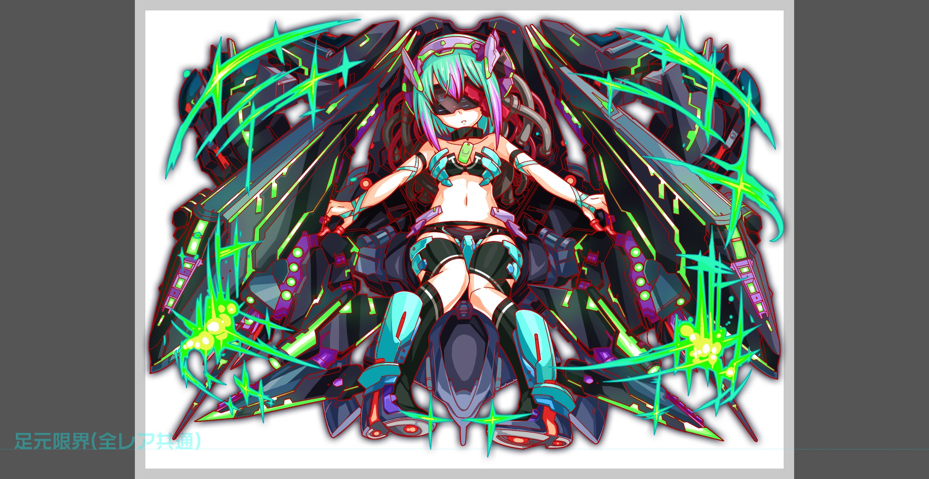
 | 認識合わせ

 |  | クエストの位置づけ |  | ランキング
 |  | クエストの存在意義 |  | 超上級者の遊び場。下手なガチャキャラ、フェス当たりよりも強いユニットが手に入る。フェス限ユニットの使いみちその２。
 |  | つまり |  | 対抗キャラとフェス限でハイスコアを取れるように

 | 基本情報

 |  | クエスト名 |  | チューリングチャレンジ
 |  | 難易度 |  | ウィザード級
 |  | ボスキャラクター名称 |  | チューリング
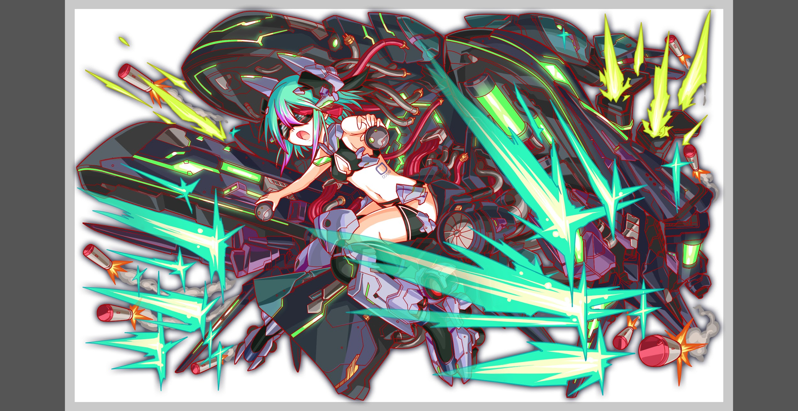
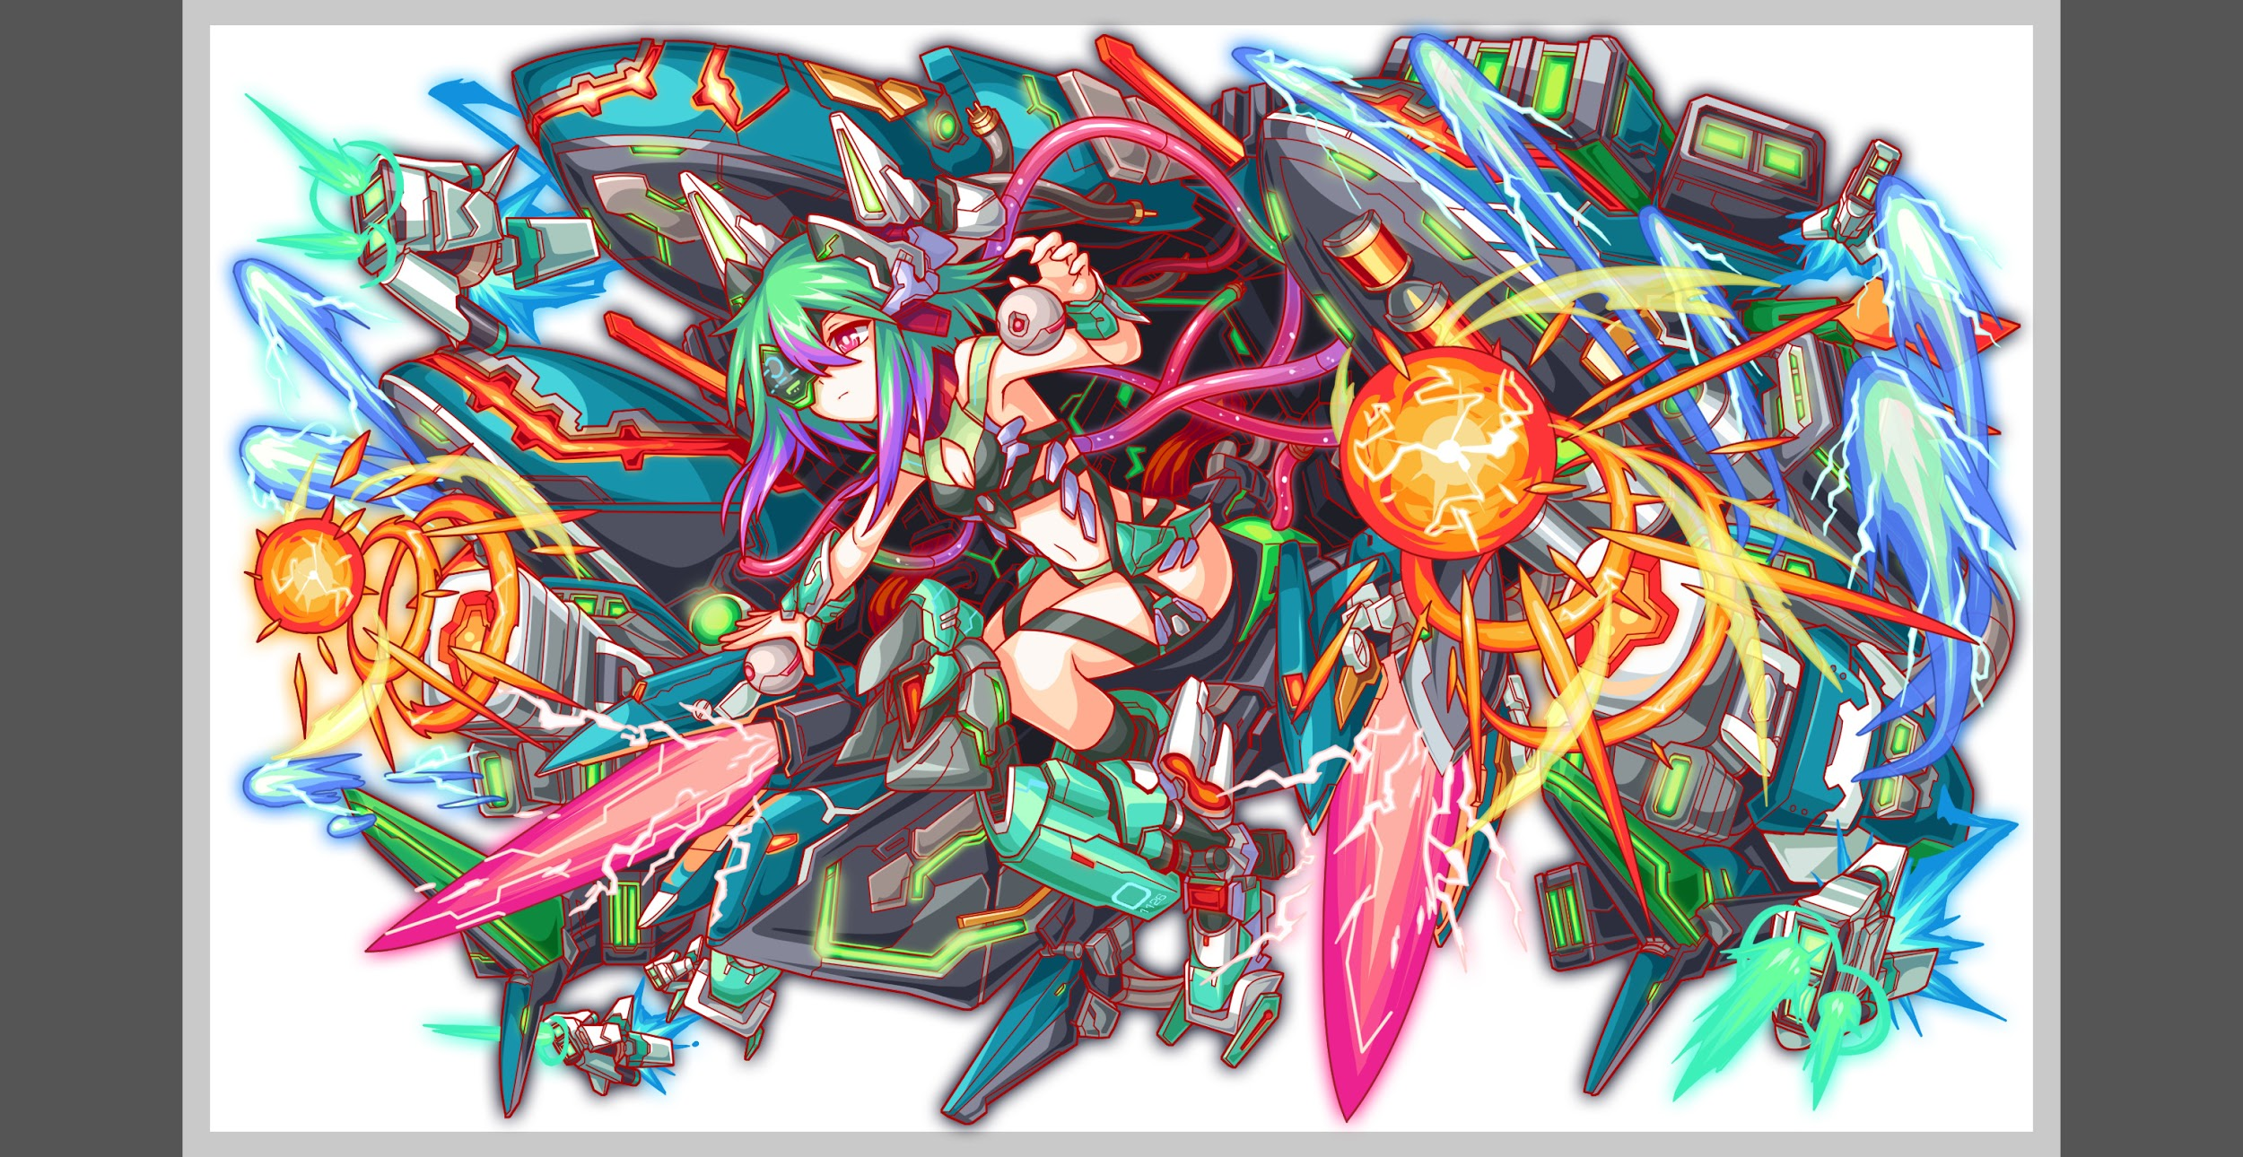
 |  | ボスキャラクター情報 |  | 緑/ヒューマン・マシン/テクニカル

 |  | ステージギミック |  | フロアごとにパネルの出現率を操作
 |  | エネミーギミックA |  | パネルプロテクト
 |  | エネミーギミックB |  | Cパネル無効
 |  | キラー
 |  | 対応できるユニット数
 |  | フロア構成要望 |  | 5
 |  | 実現したいユーザー体験 |  | ■要件 ・パネル出現率増減が多いクエストにしたい ・パネルの増減に対して、力を発揮できるユニットが活躍する。 (変換系をタイミングよく使うと強い感じにする) ・チューリングは体力が高いほど攻撃力が高い感じにしたい ・プロテクトブレイク持ちユニットが活躍するようにしたい ・ランキング特攻４体では1位を取れないようにしたい
 |  | ステージギミック早見表 (2016/7/4更新) ※パーティの組み方に影響を与える戦略要素 |  | ウィルス / スリープ / スキルバインド / カウンター / 全体攻撃 / 連続攻撃 / パネル変換禁止 / 爆風軽減 / 時限式ダメージパネル / お邪魔パネル / パネルプロテクト / 暗闇 / {赤・青・黄・緑・ハート}無効 / {赤・青・黄・緑・ハート}ドロップDOWN / タップ数変更 / チェーン数変更 / {ヒューマン / アニマル / マシン / ドラゴン / ゴッド / unknown}キラー / {ヒューマン / アニマル / マシン / ドラゴン / ゴッド / unknown}限定 / |  |  |  | 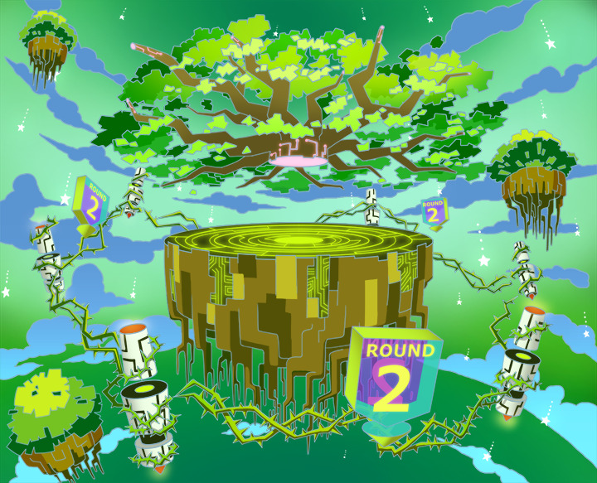

 |  | クリア報酬

 |  | 補足

 | 活躍させたいユニット

 |  | ラベル | ユニット名 | 概要コメント | ラベル | ユニット名 | 概要コメント
 |  | SSS(Level:99) | マクローリン | 特定のパネルをボムパネルに変換(Cパネル無効の影響を受けない)+Cパネル特大強化(小さいCパネルをでかくする)+Cパネル生成短縮(特大)(小さなCパネルが生まれにくくなる)/1体に大ダメージ/チューリングチャレンジ特攻・プロテクトブレイク | SSS(Level:99) | アトラス
 |  | SSS(Level:99) | 北斎 | 黄パネルを赤ボムパネルに変換+3ターン種族サムライとアニマルの攻撃力を超大 UPし、全ユニットの赤パネル出現率大UP/1体に特大ダメージ+全体に小ダメージ/プロテクトブレイク | SSS(Level:99) | アストライアー
 |  | SSS(Level:99) | マクローリン | 特定のパネルをボムパネルに変換(Cパネル無効の影響を受けない)+Cパネル特大強化(小さいCパネルをでかくする)+Cパネル生成短縮(特大)(小さなCパネルが生まれにくくなる)/1体に大ダメージ/チューリングチャレンジ特攻・プロテクトブレイク | SSS(Level:99) | アトラス
 |  | SSS(Level:99) | 北斎 | 黄パネルを赤ボムパネルに変換+3ターン種族サムライとアニマルの攻撃力を超大 UPし、全ユニットの赤パネル出現率大UP/1体に特大ダメージ+全体に小ダメージ/プロテクトブレイク | SSS(Level:99) | ランスロット
 |  | 止めたいやつ | フレイ | 2ターン赤属性のタップ回数を1増やし、攻撃力UP(黄パネルを吸収して効果UP)+黄パネルが出現しなくなる/1体に特大ダメージ +攻撃力UP/チェイン12 攻撃力UP

 | フロア構成
 |  |  |  |  | マシン | HPは特定の箇所を除きやや低め
 |  | フロア１
 |  | 登場ユニット | 攻撃力 | 概要・行動パターン
 |  | R5チューリング | 5000 | ・行動頻度2 ・HPは低め。ストレスなく倒せるようにしたい。 ・開幕で全パネルをプロテクト＆以降プロテクト状態でパネルをドロップする ・一定の確率で連続攻撃 ・一定のHP以下で防御力UP

 |  | フロア2
 |  | 登場ユニット | 攻撃力 | 概要・行動パターン
 |  | クリエ×1 | 4000 | ・行動頻度1 ・2ターンに一回くらいの割合でCパネル無効 ・30％くらいの確率で強めの攻撃
 |  | パトライン×2 | 3000 | ・行動頻度2 ・ちょっとHP高め ・クリティカル＋ランダムで行動頻度変更

 |  | フロア3
 |  | 登場ユニット | 攻撃力 | 概要・行動パターン
 |  | ベルフェゴール （1ゲージめ） | 8000 | ・行動頻度2 ・開幕でドロップ操作。赤パネルが降ってこなくなる。＆プロテクトは継続 ・ハートパネルを吸収して攻撃 ・2ターンに一回くらいの割合でCパネル無効＋攻撃 →効率よくCパネルを作って割る、もしくはボムを活用すると有効
 |  | ベルフェゴール （2ゲージめ） | 10000 | ・行動頻度1 ・開幕でドロップ操作。赤パネルが降ってこなくなる。＆プロテクトは継続 ・2ターンに一回くらいの割合でCパネル吸収＋攻撃 →効率よくCパネルを作って割る、もしくはボムを活用すると有効

 |  | フロア4
 |  | 登場ユニット | 攻撃力 | 概要・行動パターン
 |  | R4ミカエル | 7000 | 行動頻度3 ・30％くらいの確率でパネル操作（緑を黄に変換） ・10％くらいの低確率でかなり痛いクリティカル ・HP一定以下で全体の攻撃力を上げる
 |  | R4ウリエル | 7000 | 行動頻度2 ・30％くらいの確率でパネル操作（青を赤に変換） ・50％くらいの確率でちょっと痛いクリティカル ・HP一定以下で全体の行動頻度を上げる

 |  | フロア5
 |  | 登場ユニット | 攻撃力 | 概要・行動パターン
 |  | R5チューリング | 10000 | ・行動頻度2 ・開幕で全パネルをプロテクト＆以降プロテクト状態でパネルをドロップする ・一定の確率で連続攻撃＋Cパネル無効 ・一定の頻度で赤パネル以外を無効＋赤パネルがしばらく降らなくなる →北斎のスキルで赤パネルを降らせて、赤で攻撃すると効果的。
 |  | R6チューリング | 12000 | ・行動頻度1 ・開幕で全パネルをプロテクト＆以降プロテクト状態でパネルをドロップする ・一定の確率で連続攻撃＋Cパネル無効 ・一定の確率で時限式ダメージパネルを生成＋全パネルプロテクト →マクローリンのスキルでボムを作ることで対処する
 |  | R6チューリング | 12000 | ・行動頻度1 ・開幕で全パネルをプロテクト＆以降プロテクト状態でパネルをドロップする ・一定の確率で連続攻撃＋Cパネル無効 ・一定の頻度で赤パネル以外を無効＋赤パネルがしばらく降らなくなる →北斎のスキルで赤パネルを降らせて、赤で攻撃すると効果的。 ・HP一定以下で攻撃力＆防御力UP

